Краны шаровые для воды
Шаровые краны LD из латуни для жидких сред |  |  |  |  |  | Шаровые краны LD из латуни для жидких сред
Шаровой кран латунный LD Pride |  |  |  |  |  | Шаровой кран латунный LD Pride
Управление: Рычаг Присоединение: ВР - внутренняя резьба; НР - наружняя резьба; ГШ - гайка штуцерная; НГ - накидная гайка |  |  |  |  |  | Управление: Бабочка Присоединение: ВР - внутренняя резьба; НР - наружняя резьба; ГШ - гайка штуцерная; НГ - накидная гайка
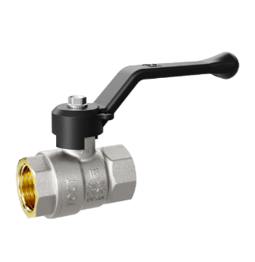 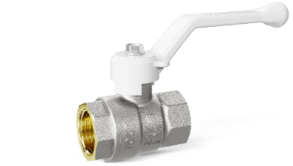 Присоединение: ВР-ВР Ручка: Рычаг |  |  |  |  |  | 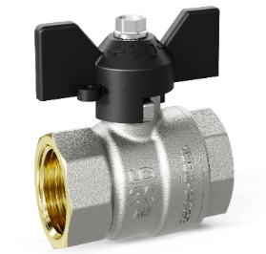 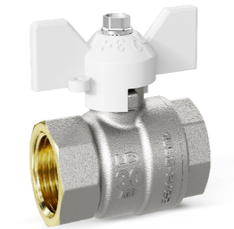 Присоединение: ВР-ВР Ручка: Бабочка
Артикул | Размер резьбы, дюйм | PN, МПа | Цвет рукоятки | Кол-во в упаковке | РРЦ, руб. с НДС | Артикул | Размер резьбы, дюйм | PN, МПа | Цвет рукоятки | Кол-во в упаковке | РРЦ, руб. с НДС
LD 47.301.15 | 1/2" | 4 | Черный | 18 | 303 ₽ | LD 47.300.15 | 1/2" | 4 | Черный | 30 | 291 ₽
LD 47.301.20 | 3/4" | 4 | Черный | 12 | 484 ₽ | LD 47.300.20 | 3/4" | 4 | Черный | 22 | 470 ₽
LD 47.301.25 | 1" | 4 | Черный | 8 | 937 ₽ | LD 47.300.25 | 1" | 4 | Черный | 12 | 917 ₽
LD 47.301.32 | 1 1/4” | 2.5 | Черный | 4 | 1,468 ₽ | LD 47.300.32 | 1 1/4” | 2.5 | Черный | 8 | 1,447 ₽
LD 47.301.40 | 1 1/2” | 2.5 | Черный | 3 | 2,437 ₽ | LD 47.300.15 W | 1/2" | 4 | Белый | 30 | 301 ₽
LD 47.301.50 | 2" | 2.5 | Черный | 2 | 3,491 ₽ | LD 47.300.25 W | 1" | 4 | Белый | 12 | 937 ₽
LD 47.301.15 W | 1/2" | 4 | Белый | 18 | 314 ₽
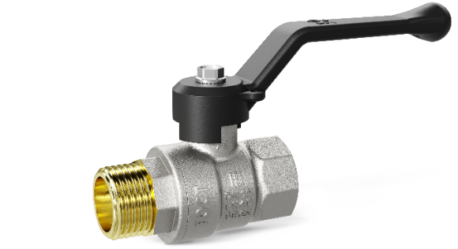 Присоединение: ВР-НР Ручка: Рычаг |  |  |  |  |  | 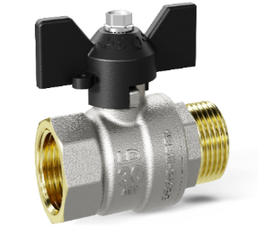 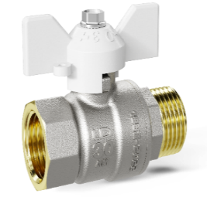 Присоединение: ВР-НР Ручка: Бабочка
Артикул | Размер резьбы, дюйм | PN, МПа | Цвет рукоятки | Кол-во в упаковке | РРЦ, руб. с НДС | Артикул | Размер резьбы, дюйм | PN, МПа | Цвет рукоятки | Кол-во в упаковке | РРЦ, руб. с НДС
LD 47.303.15 | 1/2" | 4 | Черный | 17 | 342 ₽ | LD 47.302.15 | 1/2" | 4 | Черный | 30 | 329 ₽
LD 47.303.20 | 3/4" | 4 | Черный | 12 | 545 ₽ | LD 47.302.20 | 3/4" | 4 | Черный | 22 | 532 ₽
LD 47.303.25 | 1" | 4 | Черный | 6 | 1,005 ₽ | LD 47.302.25 | 1" | 4 | Черный | 12 | 986 ₽
LD 47.303.32 | 1 1/4” | 2.5 | Черный | 4 | 1,631 ₽ | LD 47.302.32 | 1 1/4” | 2.5 | Черный | 6 | 1,609 ₽
LD 47.303.40 | 1 1/2” | 2.5 | Черный | 3 | 2,641 ₽ | LD 47.302.15 W | 1/2" | 4 | Белый | 30 | 340 ₽
LD 47.303.50 | 2" | 2.5 | Черный | 2 | 3,901 ₽
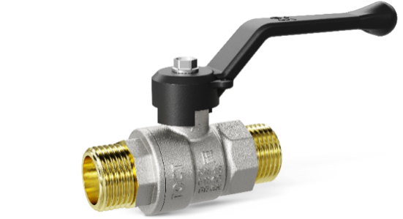 Присоединение: НР-НР Ручка: Рычаг |  |  |  |  |  | 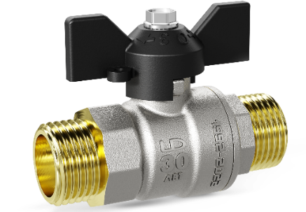 Присоединение: НР-НР Ручка: Бабочка
Артикул | Размер резьбы, дюйм | PN, МПа | Цвет рукоятки | Кол-во в упаковке | РРЦ, руб. с НДС | Артикул | Размер резьбы, дюйм | PN, МПа | Цвет рукоятки | Кол-во в упаковке | РРЦ, руб. с НДС
LD 47.305.15 | 1/2" | 4 | Черный | 14 | 407 ₽ | LD 47.304.15 | 1/2" | 4 | Черный | 20 | 395 ₽
LD 47.305.20 | 3/4" | 4 | Черный | 12 | 606 ₽ | LD 47.304.20 | 3/4" | 4 | Черный | 18 | 592 ₽
LD 47.305.25 | 1" | 4 | Черный | 6 | 1,393 ₽ | LD 47.304.25 | 1" | 4 | Черный | 12 | 1,373 ₽
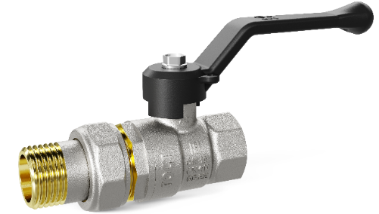 Присоединение: ВР-ГШ Ручка: Рычаг |  |  |  |  |  | 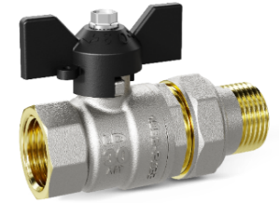 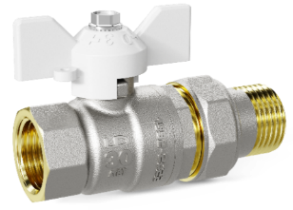 Присоединение: ВР-ГШ Ручка: Бабочка
Артикул | Размер резьбы, дюйм | PN, МПа | Цвет рукоятки | Кол-во в упаковке | РРЦ, руб. с НДС | Артикул | Размер резьбы, дюйм | PN, МПа | Цвет рукоятки | Кол-во в упаковке | РРЦ, руб. с НДС
LD 47.307.15 | 1/2" | 4 | Черный | 10 | 528 ₽ | LD 47.306.15 | 1/2" | 4 | Черный | 19 | 514 ₽
LD 47.307.20 | 3/4" | 4 | Черный | 8 | 775 ₽ | LD 47.306.20 | 3/4" | 4 | Черный | 12 | 762 ₽
LD 47.307.25 | 1" | 4 | Черный | 6 | 1,453 ₽ | LD 47.306.25 | 1" | 4 | Черный | 6 | 1,433 ₽
 |  |  |  |  |  | LD 47.306.15 W | 1/2" | 4 | Белый | 19 | 525 ₽
 |  |  |  |  |  | LD 47.306.20 W | 3/4" | 4 | Белый | 12 | 773 ₽
 |  |  |  |  |  | LD 47.306.25 W | 1" | 4 | Белый | 6 | 1,453 ₽
 |  |  |  |  |  | 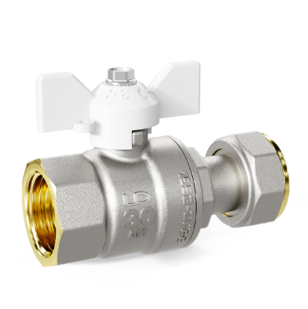 Присоединение: НГ Ручка: Бабочка
 |  |  |  |  |  | Артикул | Размер резьбы, дюйм | PN, МПа | Цвет рукоятки | Кол-во в упаковке | РРЦ, руб. с НДС
 |  |  |  |  |  | LD 47.346.20 W | 3/4" | 4 | Белый | 16 | 739 ₽

LD КШ латунь Pride (Г)
Шаровые краны LD из латуни для газообразных сред |  |  |  |  |  | Шаровые краны LD из латуни для газообразных сред
Шаровой кран латунный LD Pride GAS |  |  |  |  |  | Шаровой кран латунный LD Pride GAS
Управление: Рычаг Присоединение: ВР - внутренняя резьба; НР - наружняя резьба |  |  |  |  |  | Управление: Бабочка Присоединение: ВР - внутренняя резьба; НР - наружняя резьба
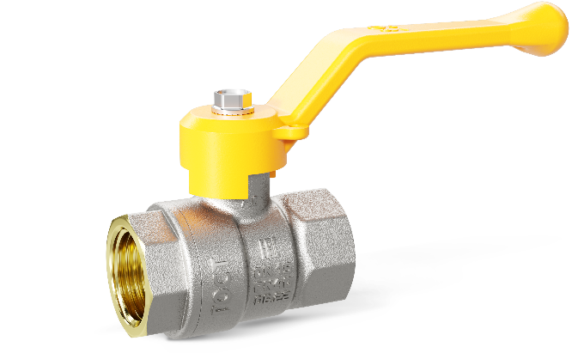 Присоединение: ВР-ВР Ручка: Рычаг |  |  |  |  |  | 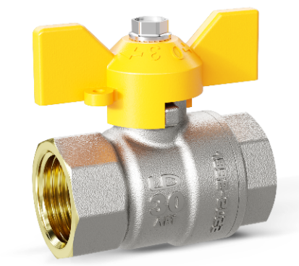 Присоединение: ВР-ВР Ручка: Бабочка
Артикул | Размер резьбы, дюйм | PN, МПа | Цвет рукоятки | Кол-во в упаковке | РРЦ, руб. с НДС | Артикул | Размер резьбы, дюйм | PN, МПа | Цвет рукоятки | Кол-во в упаковке | РРЦ, руб. с НДС
LD 47.351.15 | 1/2" | 4 | Желтый | 18 | 344 ₽ | LD 47.350.15 | 1/2" | 4 | Желтый | 30 | 344 ₽
LD 47.351.20 | 3/4" | 4 | Желтый | 12 | 528 ₽ | LD 47.350.20 | 3/4" | 4 | Желтый | 22 | 528 ₽
LD 47.351.25 | 1" | 4 | Желтый | 8 | 1,058 ₽ | LD 47.350.25 | 1" | 4 | Желтый | 12 | 1,058 ₽
LD 47.351.32 | 1" 1/4 | 2.5 | Желтый | 4 | 1,604 ₽ | LD 47.350.32 | 1" 1/4 | 2.5 | Желтый | 8 | 1,604 ₽
LD 47.351.40 | 1" 1/2 | 2.5 | Желтый | 3 | 2,606 ₽
LD 47.351.50 | 2" | 2.5 | Желтый | 2 | 3,753 ₽
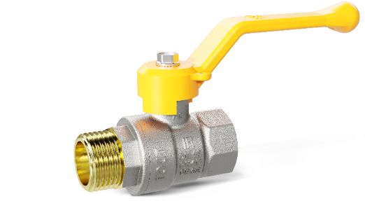 Присоединение: ВР-НР Ручка: Рычаг |  |  |  |  |  | 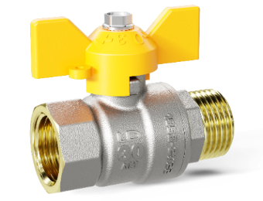 Присоединение: ВР-НР Ручка: Бабочка
Артикул | Размер резьбы, дюйм | PN, МПа | Цвет рукоятки | Кол-во в упаковке | РРЦ, руб. с НДС | Артикул | Размер резьбы, дюйм | PN, МПа | Цвет рукоятки | Кол-во в упаковке | РРЦ, руб. с НДС
LD 47.353.15 | 1/2" | 4 | Желтый | 17 | 393 ₽ | LD 47.352.15 | 1/2" | 4 | Желтый | 30 | 393 ₽
LD 47.353.20 | 3/4" | 4 | Желтый | 12 | 639 ₽ | LD 47.352.20 | 3/4" | 4 | Желтый | 22 | 639 ₽
LD 47.353.25 | 1" | 4 | Желтый | 6 | 1,184 ₽ | LD 47.352.25 | 1" | 4 | Желтый | 12 | 1,184 ₽
LD 47.353.32 | 1" 1/4 | 2.5 | Желтый | 4 | 1,726 ₽ | LD 47.352.32 | 1" 1/4 | 2.5 | Желтый | 6 | 1,726 ₽
LD 47.353.40 | 1" 1/2 | 2.5 | Желтый | 3 | 2,743 ₽
LD 47.353.50 | 2" | 2.5 | Желтый | 2 | 4,090 ₽
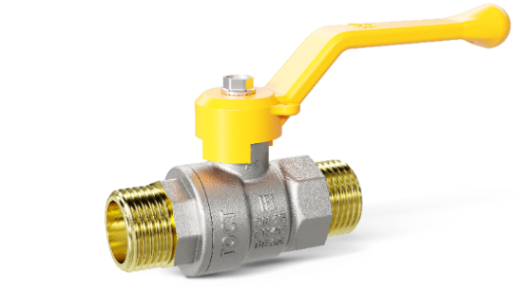 Присоединение: НР-НР Ручка: Рычаг |  |  |  |  |  | 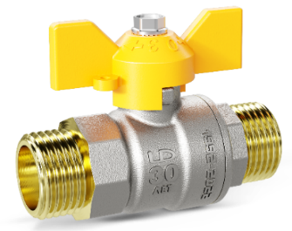 Присоединение: НР-НР Ручка: Бабочка
Артикул | Размер резьбы, дюйм | PN, МПа | Цвет рукоятки | Кол-во в упаковке | РРЦ, руб. с НДС | Артикул | Размер резьбы, дюйм | PN, МПа | Цвет рукоятки | Кол-во в упаковке | РРЦ, руб. с НДС
LD 47.355.15 | 1/2" | 4 | Желтый | 14 | 456 ₽ | LD 47.354.15 | 1/2" | 4 | Желтый | 20 | 456 ₽
LD 47.355.20 | 3/4" | 4 | Желтый | 12 | 729 ₽ | LD 47.354.20 | 3/4" | 4 | Желтый | 18 | 729 ₽
LD 47.355.25 | 1" | 4 | Желтый | 6 | 1,435 ₽ | LD 47.354.25 | 1" | 4 | Желтый | 12 | 1,435 ₽

LD КШ сталь (Ж)
Шаровые краны LD из стали для жидких сред
Шаровой кран стальной LD
Управление: Ручное Н/П - неполный проход; П/П - полный проход
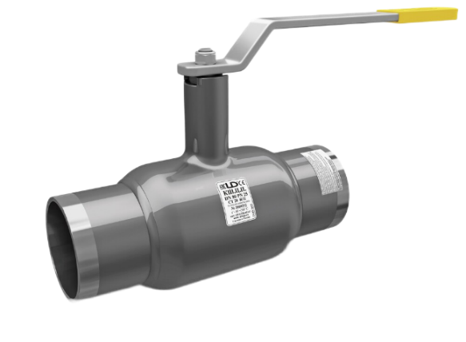 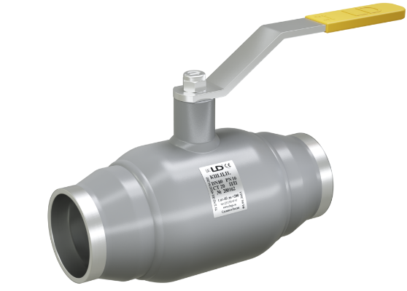 Присоединение: Приварное
Артикул | DN, мм | PN, МПа | Тип прохода | РРЦ, руб. с НДС
12200159402MULD000000000 | 15 | 4 | Н/П | 1,267.00 ₽
12200259402MULD000000000 | 25 | 4 | Н/П | 1,384.00 ₽
12200329402MULD000000000 | 32 | 4 | Н/П | 1,442.00 ₽
12200409402MULD000000000 | 40 | 4 | Н/П | 1,868.00 ₽
12200659252MULD000000000 | 65 | 2.5 | Н/П | 2,796.00 ₽
12200809252MULD000000000 | 80 | 2.5 | Н/П | 3,829.00 ₽
12200200402MULD000000000 | 20 | 4 | П/П | 1,384.00 ₽
12200250402MULD000000000 | 25 | 4 | П/П | 1,442.00 ₽
12200400402MULD000000000 | 40 | 4 | П/П | 2,037.00 ₽
12200650252MULD000000000 | 65 | 2.5 | П/П | 3,566.00 ₽
12200800252MULD000000000 | 80 | 2.5 | П/П | 4,482.00 ₽
12201000252MULD000000000 | 100 | 2.5 | П/П | 9,956.00 ₽
12201250252MULD000000000 | 125 | 2.5 | П/П | 12,886.00 ₽
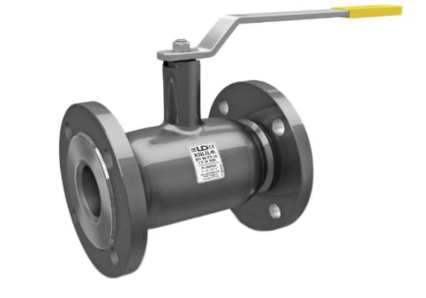 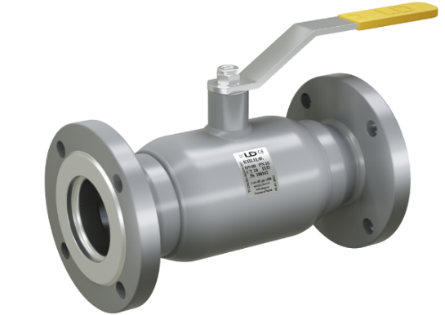 Присоединение: Фланцевое
Артикул | DN, мм | PN, МПа | Тип прохода | РРЦ, руб. с НДС
11110329402MULD000000000 | 32 | 4 | Н/П | 2,497.00 ₽
11110509402MULD000000000 | 50 | 4 | Н/П | 3,071.00 ₽
11110659162MULD000000000 | 65 | 1.6 | Н/П | 3,885.00 ₽
11110809162MULD000000000 | 80 | 1.6 | Н/П | 5,714.00 ₽
11111009162MULD000000000 | 100 | 1.6 | Н/П | 6,724.00 ₽
11111259162MULD000000000 | 125 | 1.6 | Н/П | 15,227.00 ₽
11112009162MULD000000000 | 200 | 1.6 | Н/П | 35,782.00 ₽
11110500402MULD000001800 | 50 | 4 | П/П | 3,457.00 ₽
11110650162MULD000000000 | 65 | 1.6 | П/П | 5,476.00 ₽

LD Фитинги латунь Pride
Фитинги LD из латуни |  |  |  |  | Фитинги LD из латуни
Ниппель прямой латунный LD Pride |  |  |  |  | Сгон разъемный латунный LD Pride
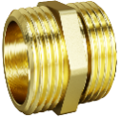 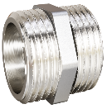 Присоединение: НР-НР |  |  |  |  | 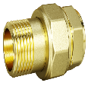 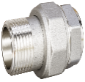 Присоединение: ВР-НР
Артикул | Размер резьбы, дюйм | Исполнение | Кол-во в упаковке | РРЦ, руб. с НДС | Артикул | Размер резьбы, дюйм | Исполнение | Кол-во в упаковке | РРЦ, руб. с НДС
LD.65.501.15 | 1/2" | латунный | 130 | 64 ₽ | LD.65.520.15 | 1/2" | латунный | 40 | 188 ₽
LD.65.501.20 | 3/4" | латунный | 75 | 96 ₽ | LD.65.520.20 | 3/4" | латунный | 30 | 298 ₽
LD.65.501.25 | 1" | латунный | 36 | 169 ₽ | LD.65.520.25 | 1" | латунный | 12 | 490 ₽
LD.65.501.32 | 1 1/4" | латунный | 32 | 261 ₽ | LD.65.520.32 | 1 1/4" | латунный | 8 | 759 ₽
LD.67.501.15 | 1/2" | Никелированный | 130 | 67 ₽ | LD.67.520.15 | 1/2" | Никелированный | 40 | 197 ₽
LD.67.501.20 | 3/4" | Никелированный | 75 | 100 ₽ | LD.67.520.20 | 3/4" | Никелированный | 30 | 312 ₽
LD.67.501.25 | 1" | Никелированный | 36 | 177 ₽ | LD.67.520.25 | 1" | Никелированный | 12 | 515 ₽
LD.67.501.32 | 1 1/4" | Никелированный | 32 | 274 ₽ | LD.67.520.32 | 1 1/4" | Никелированный | 8 | 797 ₽

Ниппель переходный латунный LD Pride |  |  |  |  | Заглушка латунная LD Pride
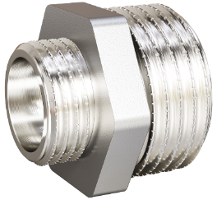 Присоединение: НР-НР |  |  |  |  | 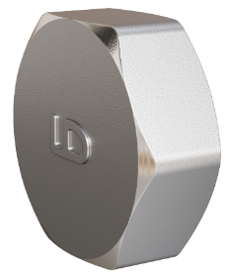 Присоединение: ВР
Артикул | Размер резьбы, дюйм | Исполнение | Кол-во в упаковке | РРЦ, руб. с НДС | Артикул | Размер резьбы, дюйм | Исполнение | Кол-во в упаковке | РРЦ, руб. с НДС
LD.67.503.15х10 | 1/2" х 3/8" | Никелированный | 100 | 61.00 ₽ | LD.67.504.15 | 1/2" | Никелированная | 200 | 51.00 ₽
LD.67.503.20х15 | 3/4" х 1/2" | Никелированный | 70 | 98.00 ₽ | LD.67.504.20 | 3/4" | Никелированная | 120 | 78.00 ₽
LD.67.503.25х15 | 1" х 1/2" | Никелированный | 60 | 152.00 ₽ | LD.67.504.25 | 1" | Никелированная | 70 | 119.00 ₽
LD.67.503.25х20 | 1" х 3/4" | Никелированный | 48 | 154.00 ₽

Муфта прямая латунная LD Pride |  |  |  |  | Пробка латунная LD Pride
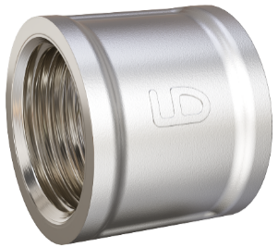 Присоединение: ВР-ВР |  |  |  |  | 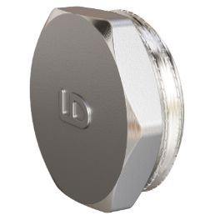 Присоединение: НР
Артикул | Размер резьбы, дюйм | Исполнение | Кол-во в упаковке | РРЦ, руб. с НДС | Артикул | Размер резьбы, дюйм | Исполнение | Кол-во в упаковке | РРЦ, руб. с НДС
LD.67.502.15 | 1/2" | Никелированная | 75 | 95.00 ₽ | LD.67.505.15 | 1/2" | Никелированная | 240 | 51.00 ₽
LD.67.502.20 | 3/4" | Никелированная | 56 | 138.00 ₽ | LD.67.505.20 | 3/4" | Никелированная | 130 | 76.00 ₽
LD.67.502.25 | 1" | Никелированная | 30 | 208.00 ₽ | LD.67.505.25 | 1" | Никелированная | 70 | 118.00 ₽

Муфта переходная латунная LD Pride |  |  |  |  | Контргайка латунная LD Pride
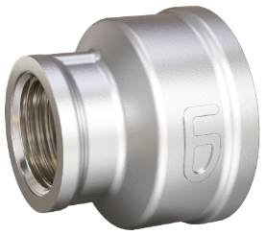 Присоединение: ВР-ВР |  |  |  |  | 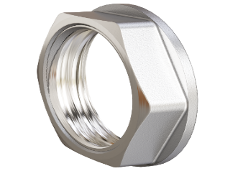 Присоединение: ВР
Артикул | Размер резьбы, дюйм | Исполнение | Кол-во в упаковке | РРЦ, руб. с НДС | Артикул | Размер резьбы, дюйм | Исполнение | Кол-во в упаковке | РРЦ, руб. с НДС
LD.67.516.20х15 | 3/4" х 1/2" | Никелированная | 60 | 131.00 ₽ | LD.67.508.15 | 1/2" | Никелированная | 300 | 26.00 ₽
LD.67.516.25x15 | 1" х 1/2" | Никелированная | 50 | 160.00 ₽ | LD.67.508.20 | 3/4" | Никелированная | 200 | 33.00 ₽
LD.67.516.25х20 | 1" х 3/4" | Никелированная | 30 | 188.00 ₽ | LD.67.508.25 | 1" | Никелированная | 120 | 53.00 ₽

Футорка латунная LD Pride |  |  |  |  | Угол 90° латунный LD Pride
Присоединение: НР-ВР |  |  |  |  | 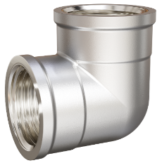 Присоединение: ВР-ВР
Артикул | Размер резьбы, дюйм | Исполнение | Кол-во в упаковке | РРЦ, руб. с НДС | Артикул | Размер резьбы, дюйм | Исполнение | Кол-во в упаковке | РРЦ, руб. с НДС
LD.67.507.15х10 | 1/2" х 3/8" | Никелированная | 230 | 34.00 ₽ | LD.67.512.15 | 1/2" | Никелированный | 52 | 144.00 ₽
LD.67.507.15х8 | 1/2" х 1/4" | Никелированная | 200 | 68.00 ₽ | LD.67.512.20 | 3/4" | Никелированный | 30 | 231.00 ₽
LD.67.507.20х15 | 3/4" х 1/2" | Никелированная | 130 | 67.00 ₽ | LD.67.512.25 | 1" | Никелированный | 16 | 384.00 ₽

Переход латунный LD Pride |  |  |  |  | Тройник латунный LD Pride
Присоединение: ВР - внутренняя резьба; НР - наружняя резьба |  |  |  |  | Присоединение: ВР - внутренняя резьба
Присоединение: ВР-НР |  |  |  |  | 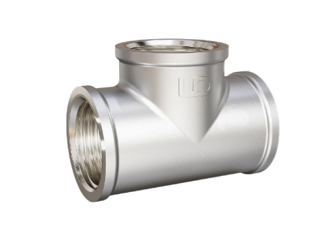 Присоединение: ВР-ВР-ВР
Артикул | Размер резьбы, дюйм | Исполнение | Кол-во в упаковке | РРЦ, руб. с НДС | Артикул | Размер резьбы, дюйм | Исполнение | Кол-во в упаковке | РРЦ, руб. с НДС
LD.67.509.15х10 | 1/2" х 3/8" | Никелированный | 160 | 59.00 ₽ | LD.67.514.15 | 1/2" | Никелированный | 36 | 179.00 ₽
LD.67.509.20х15 | 3/4" х 1/2" | Никелированный | 60 | 109.00 ₽ | LD.67.514.20 | 3/4" | Никелированный | 32 | 259.00 ₽
LD.67.509.25х15 | 1" х 1/2" | Никелированный | 50 | 145.00 ₽ | LD.67.514.25 | 1" | Никелированный | 16 | 444.00 ₽
LD.67.509.25х20 | 1" х 3/4" | Никелированный | 50 | 159.00 ₽

